Worksheet
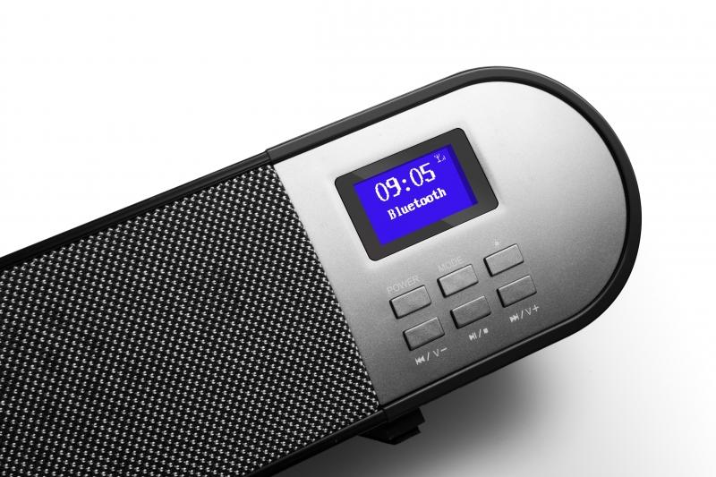
Technaxx DAB+ Soundbar TX-139

Artikelnummer | 4853 |  | VE | 1
EAN | 4260358124384 |  | Stück pro Palette | 60
Zollnummer | 85279100 |  | Lagen Pro Palette | 5

Abmessungen - Artikel
Länge(cm) | Breite(cm) | Höhe(cm) | Gewicht(g)
97 | 7 | 7 | 1920

Abmessungen - Artikelverpackung
Länge(cm) | Breite(cm) | Höhe(cm) | Leergewicht(g) | Gewicht(g) Artikel+Verpackung
105 | 11.5 | 11.5 | 330 | 2536

Abmessungen - VE Karton (Masterkarton)
Länge(cm) | Breite(cm) | Höhe(cm) | Gewicht(g)
107 | 26.7 | 25.7 | 10780

Verpackung - Bestandteile
Rest Zubehör (g) | Papier/Pappe (g) | Styropor (g) | Kunstst. Hohlkörper(g) | Kunstst. Folien(g) | Materialverbunde (g)
273 | 24 | 24 | 0 | 15 | 0

Batterie- / Akkuinformationen
Batterie-benötigt | Batterie enthalten | Batterie-Typ | Batterie-System(Art)
Ja | Ja | Micro-Batterie AAA | Al-Mn - Alkali-Batterie
Anzahl(stk.) | Gewicht/Stk.(g) | Energiedichte(WH/Kg) | Leistung(WH)
2 | 25 | 0 | 0

Lithium Baterie
Energiegehalt | Gewicht (Kg)
0 | 25

Weiterführende Informationen
Technaxx Reseller Portal

